F1
Figure 1
情報源別の期待評定の分布
 |  | 1(期待しなかった) | 2 | 3 | 4 | 5 | 6 | 7(期待した)
3 | 放送・係員 | 12 | 3 | 7 | 22 | 10 | 22 | 83
4 | モニタ | 35 | 8 | 5 | 24 | 19 | 14 | 47
8 | 友人・知人 | 32 | 10 | 16 | 30 | 18 | 24 | 28
6 | 鉄道運行情報 | 45 | 11 | 7 | 30 | 11 | 17 | 30
7 |  | 55 | 12 | 12 | 24 | 12 | 15 | 21
1 | 公式HP | 62 | 17 | 4 | 17 | 13 | 5 | 31
9 | 周囲の利用者 | 52 | 13 | 17 | 33 | 13 | 12 | 10
2 | 公式Twitter | 83 | 13 | 5 | 12 | 8 | 9 | 18
5 | 電話 | 90 | 18 | 6 | 25 | 3 | 2 | 5

* * * * * *

*
*
*

* p < .05

注) 情報源は多重比較に基づいて期待降順に配置した。図中に示した有意差より広い範囲の組み合わせは全て有意であった。

F2
Figure 2
自由記述の共起ネットワーク
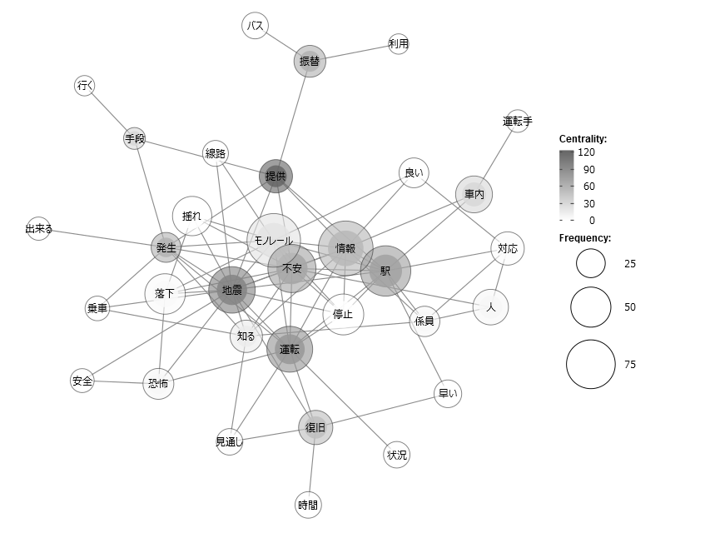

注) 分析にはKH Coder(樋口, 2020)を使用した。

例) 分散分析
Figure 10
チェックリストの所持による状態不安の変化
 |  | 対応前 | 対応後
M | CL所持 | 2.325 | 2.51
 | CL非所持 | 2.58 | 3.1
SE | CL所持 | 0.16 | 0.11
 | CL非所持 | 0.11 | 0.1

注) エラーバーは標準誤差を表す。

例) 構造方程式モデリング
Figure 10
職務満足とリーダー行動の関係
.742
何をすべきか、どのようにするのかを適切に指示する
適切課題
.744
納得がいく目標を設定する
.691
現実的な仕事のスケジュールを提示する
課題交互
-.463
仕事の管理体制や指示に満足している
何をすべきか、どのようにするのかを不適切に指示する
.600
.880
.733
.831
不適切課題
.841
納得のいかない目標を設定する
.187
.778
非現実的な仕事のスケジュールを提示する
職務満足
.066
-.639
-.521
.073
適切関係
やる気がでるような励まし方をする
全体として今の仕事に満足している
.694
-.094
.770
個人的な事情に配慮する
-.118
.622
.554
関係交互
.689
意見や関心を理解する

-.796
やる気を削ぐような励まし方をする
不適切関係
.786
個人的な事情に干渉する
.369
意見や関心を誤解する
.776
CFI = .959, TLI = .944, χ2(67) = 155.41, p < .001, RMSEA = .057
注) 誤差項は省略した。パス係数は標準解を示し，有意でないパスを破線で示した。

例) 調整効果
Figure 10
適切課題行動と職務満足との関係への不適切課題行動の調整効果
